Arkusz1
 | UMW/AZ/PN-120/18 |  | Formularz asortymentowo-cenowy |  |  | załącznik nr 2 do Siwz

 |  | BIURO KANCLERZA UM WROCŁAW

LP. | BRYŁY | NAZWA PRODUKTU | WYKOŃCZENIE | ILOŚĆ | CENA NETTO | WARTOŚĆ NETTO | WARTOŚĆ BRUTTO
1. | 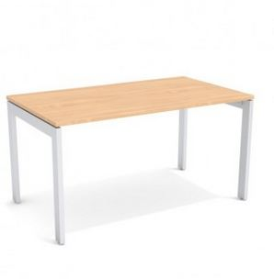 | Biurko 140x80 | stelaż metalowy, blat 25 mm, kolory do wyboru | 3
2. | 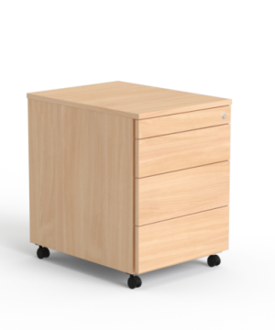 | Kontener, 600x580x430 | z szufladą piórnikową, zamkiewm centralnym, cichy domyk | 3
3. |  | kanał kablowy podwieszany 150x800 | do biurek | 3
4. | 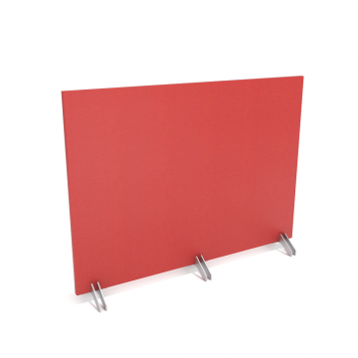 | ścianki działowe tapicerowane, 1150x1400 | ścianki przednie do biurek | 3
5. | 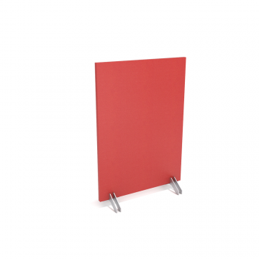 | ścianki działowe tapicerowane, 1150x835 | ścianki boczne do biurek | 3
6. | 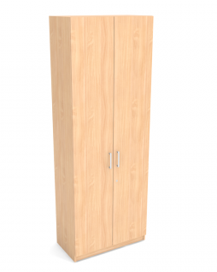 | szafy wysokie 2195x420x600 | płyta gr. 18 mm, na cokole 60 mm, zawiasy blum, zamki jednopunktowe | 6
7. | 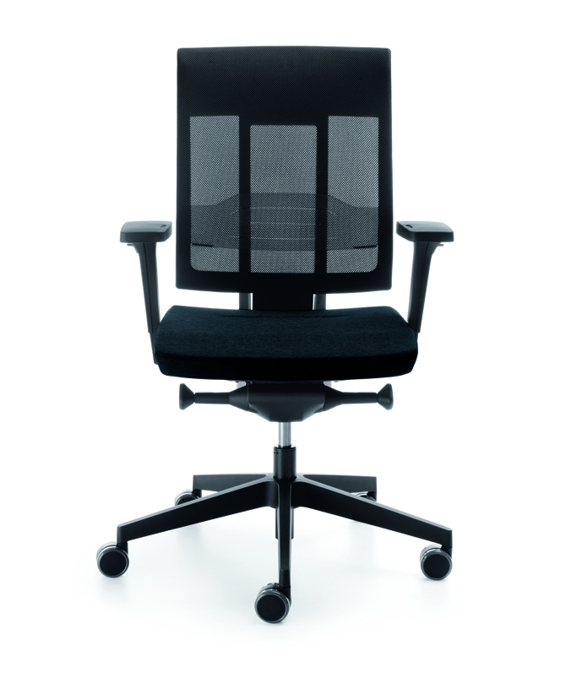 | krzesło obrotowe | mechanizm Synchro, funkcja wysuwu siedziska, funkcja pochylenia oparcia i siedziska, podparcie lędźwiowe | 3
8. | 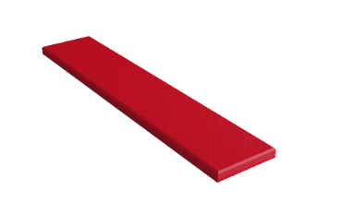 | panel dekoracyjny | 100 cm x 20 cm cm, grubość od 20-50 mm | 16

 | WARTOŚĆ ZAMÓWIENIA NETTO |  |  |  |  |  | 0.00 zł
 | WRATOŚC ZAMÓWIENIA BRUTTO |  |  |  |  |  | 0.00 zł

 | Kolrystyka mebli do uzgodnienia z użytkownikiem.

 | Cena musi uwzględniać dostawę oraz montaż mebli

 | Data: |  |  |  | Podpis i pieczęć Wykonawcy:

